Sheet1
1.delete自己github账号中添加的SSH。
2.在C盘根目录下新建一个空的文件夹，取名为test。
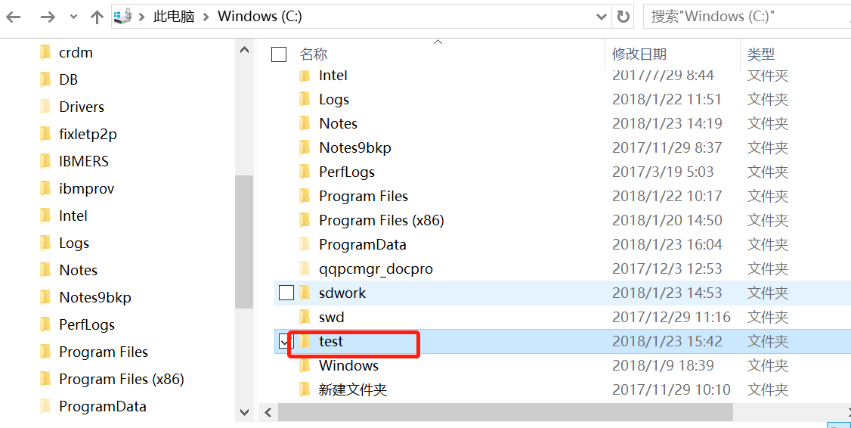

3.在开始菜单中运行Git Bash，开始界面如下
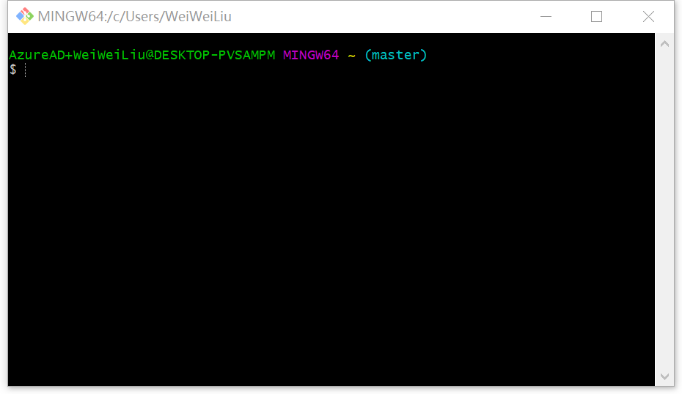

4.在Git Bash界面依次输入 cd test
git clone https://github.com/LAngelsFree/Logistics.git
git init
git remote add https://github.com/LAngelsFree/Logistics.git
如下图所示：
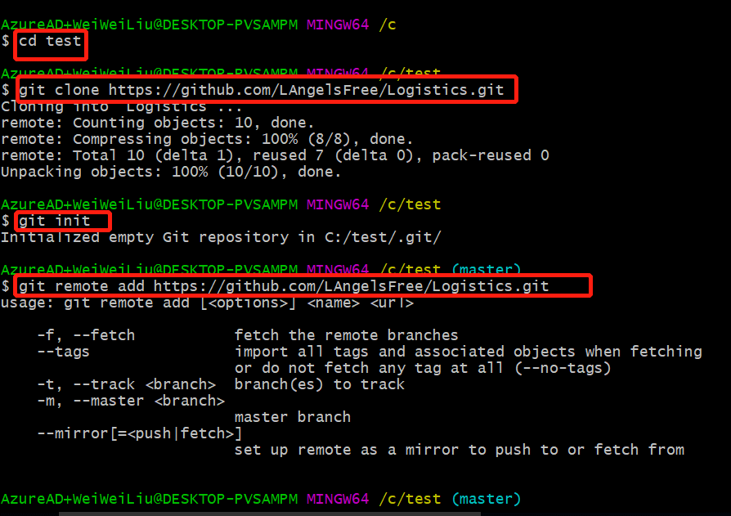

5.打开webstrom工具，先点击File,再点击Open

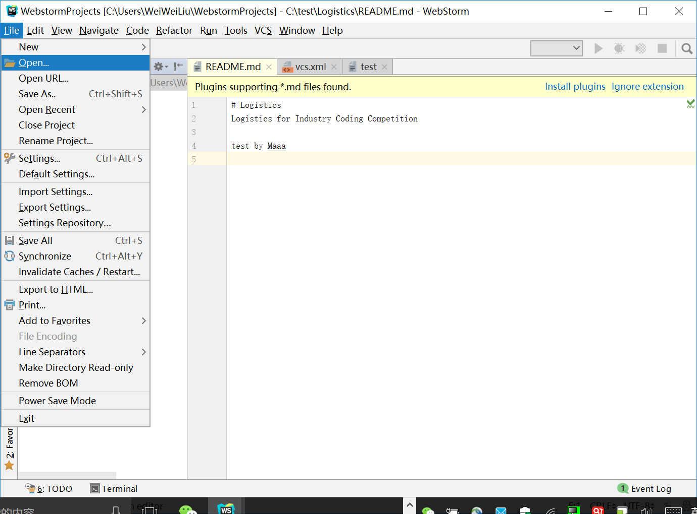

点击Open出现如下画面：在选择框中输入刚才新建的文件夹名称test,选中test下的Logistic,点击OK

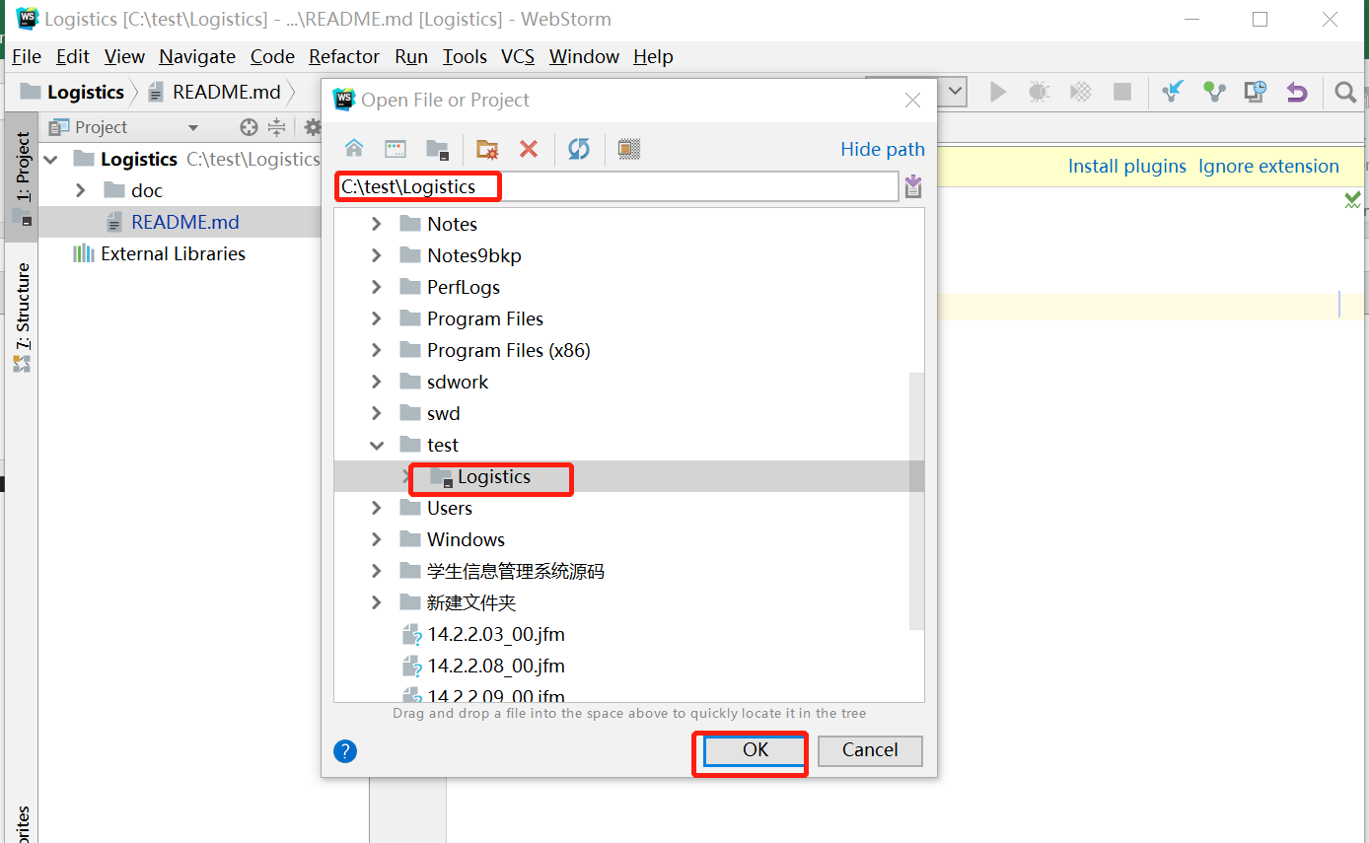

画面如下：
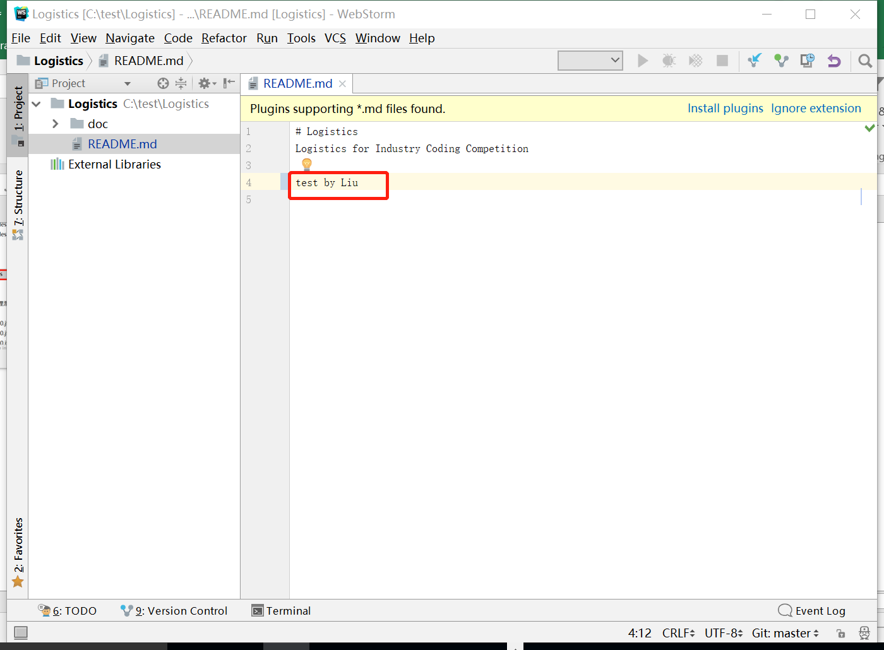

在这输入说明信息并保存

还是在这个画面，先点击VCS,在点Commit
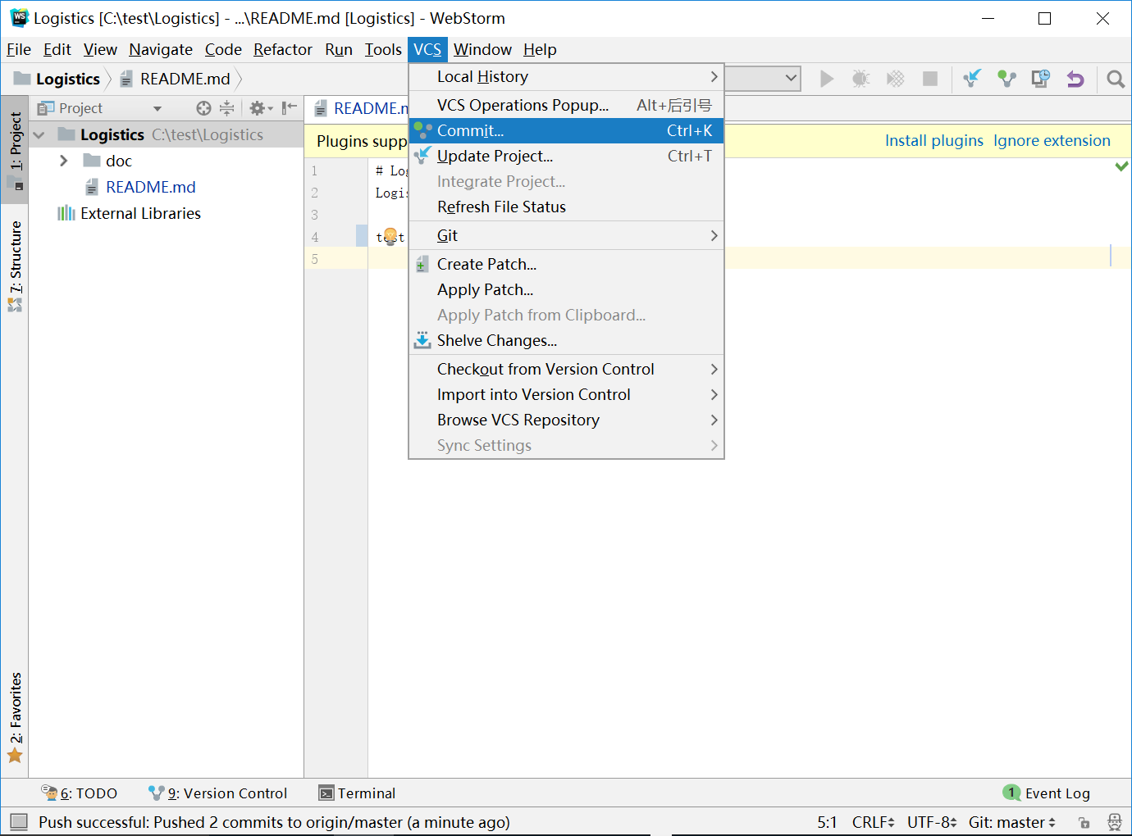

跳转到下一画面：
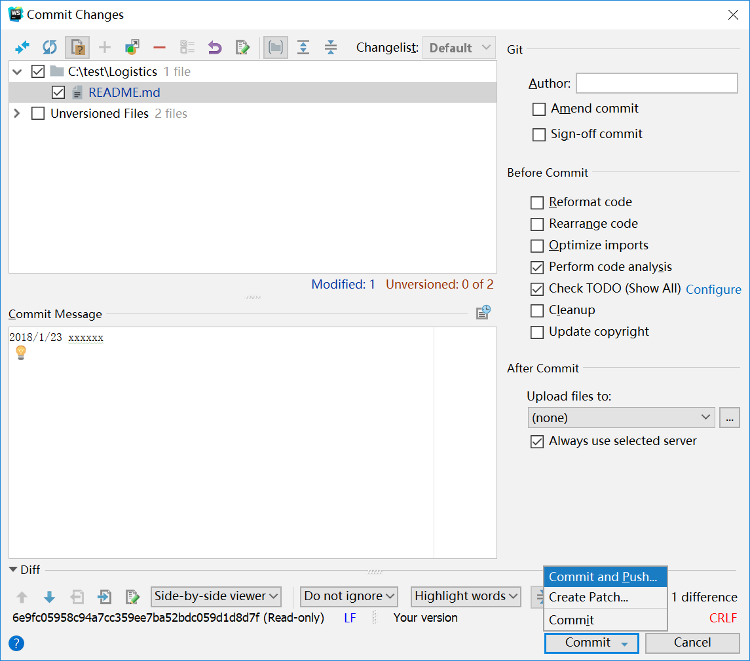

选中README.md

这里应按照这个格式把你所做的修改写出来

先选择commit ,再选择commit and push

跳转到这个画面，选择push
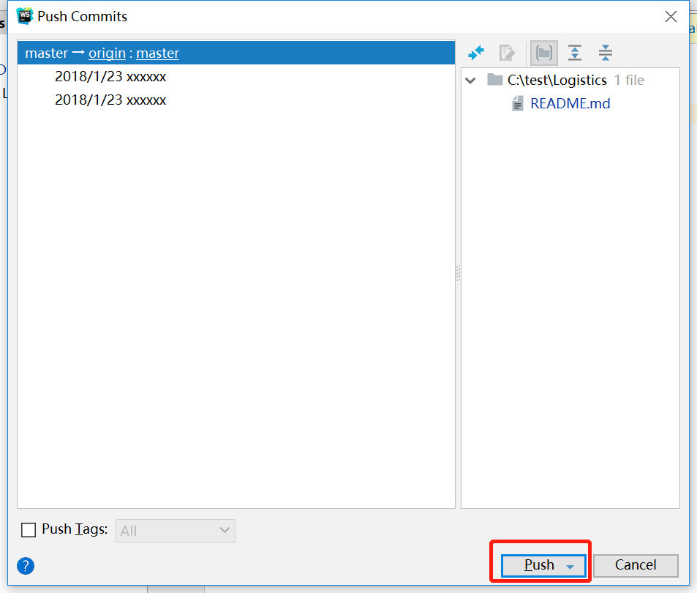

push successfully 代表上传成功。

